使い方
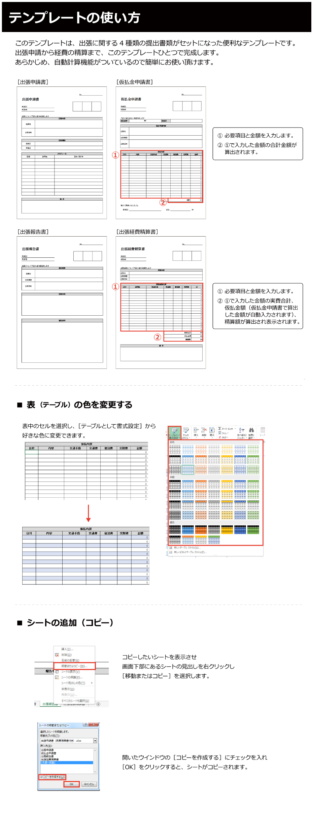

帳簿保存のみで消費税控除
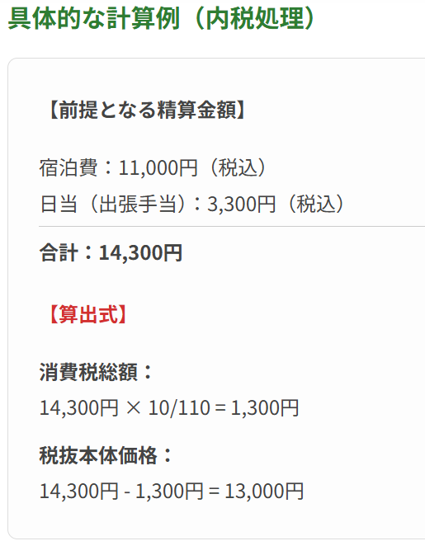
インボイス制度下では、原則としてインボイスの保存が仕入税額控除の要件ですが、出張については実務への影響が大きいため、2つの重要な特例が存在します。
特に「出張旅費等特例」は、出張に必要な費用であれば、金額の上限なく帳簿保存のみで消費税控除が認められる利便性の高い制度です。

